Chi tiết địa chất
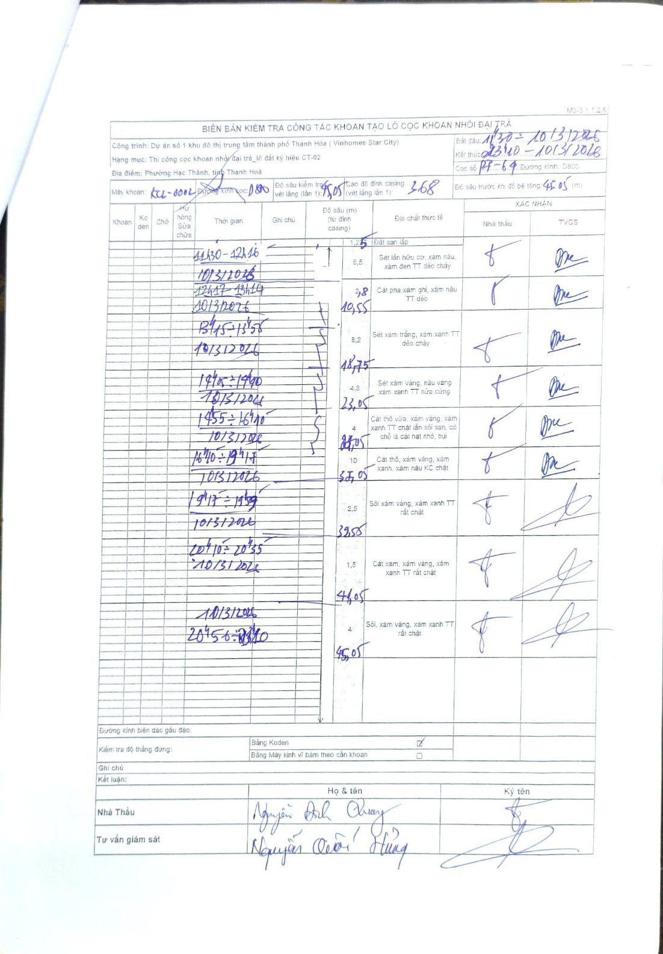
Dự án | Dự án số 1 khu đô thị trung tâm thành phố Thanh Hóa (Vinhomes Star City)
Hạng mục | Thi công cọc khoan nhồi đại trà_lô đất ký hiệu CT-02
Tên bộ phận | Phường Hạc Thành, tỉnh Thanh Hoá
Số hiệu cọc | P7-64
Biên bản số | KCL-0002
Đường kính | D800
Bắt đầu thi công | 11:30 10/03/2026
Kết thúc thi công | 23:40 10/03/2026

Địa chất TT | Đường kính | Mô tả lớp thiết kế | Từ (h) | Đến (h) | Cao độ từ | Cao độ đến | T.Gian (h) | Dài (m) | V (m/h) | Ghi chú
1 | D800 | Đất san lấp | 11:30 10/03/2026 | 12:16 10/03/2026 | 0 | -1.25 | 0.77 | 1.25 | 1.63
2 | D800 | Sét lẫn hữu cơ, xám nâu, xám đen TT dẻo chảy | 12:17 10/03/2026 | 13:14 10/03/2026 | -1.25 | -7.75 | 0.95 | 6.5 | 6.84
3 | D800 | Cát pha xám ghi, xám nâu TT dẻo | 13:15 10/03/2026 | 13:58 10/03/2026 | -7.75 | -10.55 | 0.72 | 2.8 | 3.91
4 | D800 | Sét xám trắng, xám xanh TT dẻo chảy | 14:15 10/03/2026 | 14:40 10/03/2026 | -10.55 | -18.75 | 0.42 | 8.2 | 19.68
5 | D800 | Sét xám vàng, nâu vàng xám xanh TT nửa cứng | 14:55 10/03/2026 | 16:40 10/03/2026 | -18.75 | -23.05 | 1.75 | 4.3 | 2.46
6 | D800 | Cát thô vừa, xám vàng, xám xanh TT chặt lẫn sỏi san, có chỗ là cát hạt nhỏ, bụi | 16:40 10/03/2026 | 19:17 10/03/2026 | -23.05 | -27.05 | 2.62 | 4 | 1.53
7 | D800 | Cát thô, xám vàng, xám xanh, xám nâu KC chặt | 19:17 10/03/2026 | 19:59 10/03/2026 | -27.05 | -37.05 | 0.7 | 10 | 14.29
8 | D800 | Sỏi xám vàng, xám xanh TT rất chặt | 20:10 10/03/2026 | 20:55 10/03/2026 | -37.05 | -39.55 | 0.75 | 2.5 | 3.33
9 | D800 | Cát xám, xám vàng, xám xanh TT rất chặt | 20:56 10/03/2026 | 21:33 10/03/2026 | -39.55 | -41.05 | 0.62 | 1.5 | 2.43
10 | D800 | Sỏi, xám vàng, xám xanh TT rất chặt | 21:33 10/03/2026 | 23:10 10/03/2026 | -41.05 | -45.05 | 1.62 | 4 | 2.47

ẢNH BIÊN BẢN GỐC

